关系图
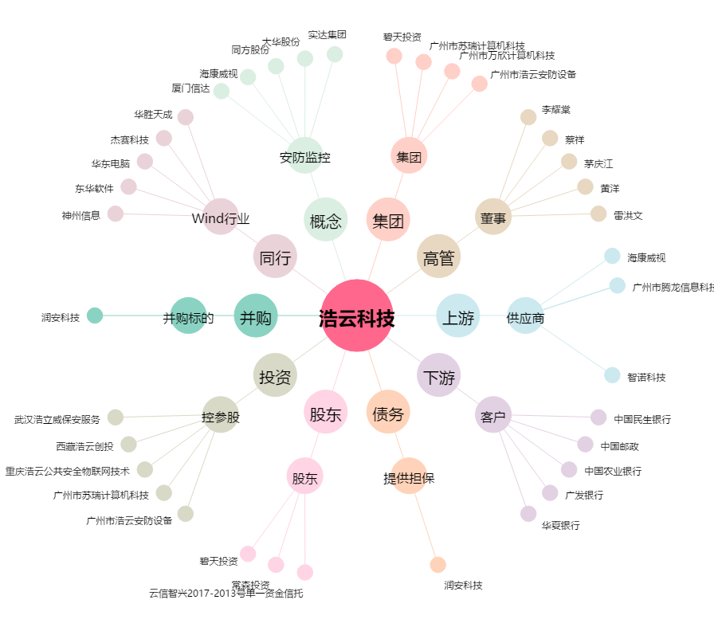
浩云科技[300448.SZ] - 关系概览图

